2018_03_data
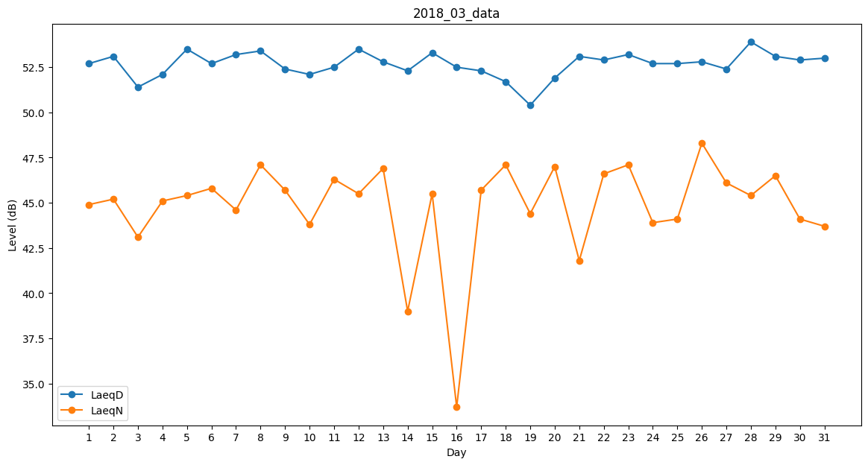
Day | LaeqD | LaeqN
1 | 52.7 | 44.9
2 | 53.1 | 45.2
3 | 51.4 | 43.1
4 | 52.1 | 45.1
5 | 53.5 | 45.4
6 | 52.7 | 45.8
7 | 53.2 | 44.6
8 | 53.4 | 47.1
9 | 52.4 | 45.7
10 | 52.1 | 43.8
11 | 52.5 | 46.3
12 | 53.5 | 45.5
13 | 52.8 | 46.9
14 | 52.3 | 39
15 | 53.3 | 45.5
16 | 52.5 | 33.7
17 | 52.3 | 45.7
18 | 51.7 | 47.1
19 | 50.4 | 44.4
20 | 51.9 | 47
21 | 53.1 | 41.8
22 | 52.9 | 46.6
23 | 53.2 | 47.1
24 | 52.7 | 43.9
25 | 52.7 | 44.1
26 | 52.8 | 48.3
27 | 52.4 | 46.1
28 | 53.9 | 45.4
29 | 53.1 | 46.5
30 | 52.9 | 44.1
31 | 53 | 43.7

